상품제안서
비틀즈 진공 텀블러 + 타올세트 | 상품코드: S45346

 |  |  |  |  |  |  | 02-713-8555 | www.synergygift.co.kr
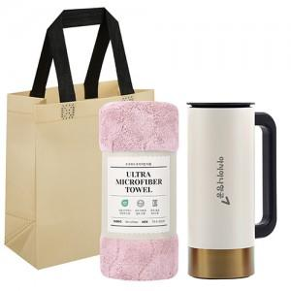

【상세/제작정보】 | <p><span style="font-size: 14pt;">※ 선물포장은 텀블러만 해당됩니다.</span></p><p><span style="font-size: 14pt;">※ 쇼핑백은 동봉되어 출고됩니다.</span>&nbsp;</p>

【인쇄/포장옵션】 | 레이저 / 포장지포장

【공급단가】 | 수량 | 30~ | 100~ | 300~ | 1,000~ | 3,000~
*VAT별도 | 단가 | 10,300원 | 9,700원 | 9,300원 | 8,900원 | 8,750원

【상품 URL】 | https://www.synergygift.co.kr:443/src/goods_detail.php?gdno=45346

